44-hepatitis
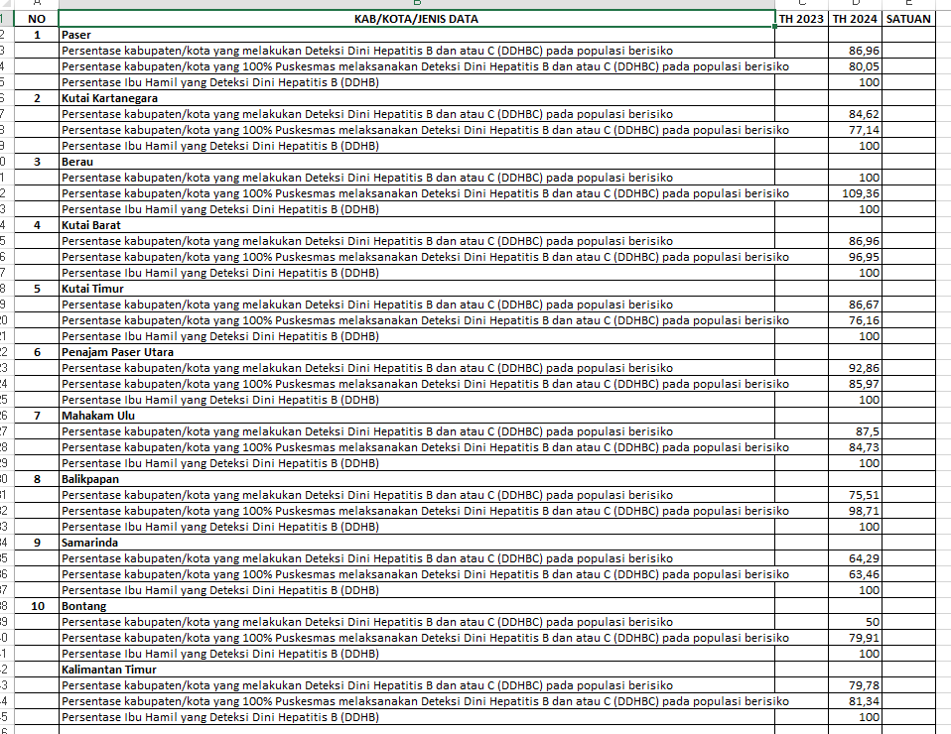
KODE | KAB/KOTA/JENIS DATA | TH 2023 | TH 2024 | TH 2025 | SATUAN
6401 | Paser
 | Persentase kabupaten/kota yang melakukan Deteksi Dini Hepatitis B dan atau C (DDHBC) pada populasi berisiko | 100 | 100 | 100 | %
 | Persentase kabupaten/kota yang 100% Puskesmas melaksanakan Deteksi Dini Hepatitis B dan atau C (DDHBC) pada populasi berisiko | 82.61 | 86.96 | 91.3 | %
 | Persentase Ibu Hamil yang Deteksi Dini Hepatitis B (DDHB) | 75,57 | 80.05 | 71,48 | %

6402 | Kutai Kartanegara
 | Persentase kabupaten/kota yang melakukan Deteksi Dini Hepatitis B dan atau C (DDHBC) pada populasi berisiko | 100 | 100 | 100 | %
 | Persentase kabupaten/kota yang 100% Puskesmas melaksanakan Deteksi Dini Hepatitis B dan atau C (DDHBC) pada populasi berisiko | 88.89 | 84.62 | 88.89 | %
 | Persentase Ibu Hamil yang Deteksi Dini Hepatitis B (DDHB) | 89,53 | 77.14 | 75,89 | %

6403 | Berau
 | Persentase kabupaten/kota yang melakukan Deteksi Dini Hepatitis B dan atau C (DDHBC) pada populasi berisiko | 100 | 100 | 100 | %
 | Persentase kabupaten/kota yang 100% Puskesmas melaksanakan Deteksi Dini Hepatitis B dan atau C (DDHBC) pada populasi berisiko | 95.65 | 100 | 91.3 | %
 | Persentase Ibu Hamil yang Deteksi Dini Hepatitis B (DDHB) | 109,41 | 109.36 | 103,62 | %

6407 | Kutai Barat
 | Persentase kabupaten/kota yang melakukan Deteksi Dini Hepatitis B dan atau C (DDHBC) pada populasi berisiko | 100 | 100 | 100 | %
 | Persentase kabupaten/kota yang 100% Puskesmas melaksanakan Deteksi Dini Hepatitis B dan atau C (DDHBC) pada populasi berisiko | 77.27 | 86.96 | 95.45 | %
 | Persentase Ibu Hamil yang Deteksi Dini Hepatitis B (DDHB) | 64,74 | 76.16 | 82,62 | %

6408 | Kutai Timur
 | Persentase kabupaten/kota yang melakukan Deteksi Dini Hepatitis B dan atau C (DDHBC) pada populasi berisiko | 100 | 100 | 100 | %
 | Persentase kabupaten/kota yang 100% Puskesmas melaksanakan Deteksi Dini Hepatitis B dan atau C (DDHBC) pada populasi berisiko | 82.76 | 86.67 | 89.66 | %
 | Persentase Ibu Hamil yang Deteksi Dini Hepatitis B (DDHB) | 51,19 | 76.16 | 62,76 | %

6409 | Penajam Paser Utara
 | Persentase kabupaten/kota yang melakukan Deteksi Dini Hepatitis B dan atau C (DDHBC) pada populasi berisiko | 100 | 100 | 100 | %
 | Persentase kabupaten/kota yang 100% Puskesmas melaksanakan Deteksi Dini Hepatitis B dan atau C (DDHBC) pada populasi berisiko | 85.71 | 92.86 | 92.86 | %
 | Persentase Ibu Hamil yang Deteksi Dini Hepatitis B (DDHB) | 69,90 | 85.97 | 41,62 | %

6411 | Mahakam Ulu
 | Persentase kabupaten/kota yang melakukan Deteksi Dini Hepatitis B dan atau C (DDHBC) pada populasi berisiko | 100 | 100 | 100 | %
 | Persentase kabupaten/kota yang 100% Puskesmas melaksanakan Deteksi Dini Hepatitis B dan atau C (DDHBC) pada populasi berisiko | 75 | 87.5 | 87.5 | %
 | Persentase Ibu Hamil yang Deteksi Dini Hepatitis B (DDHB) | 29,93 | 84.73 | 37,30 | %

6471 | Balikpapan
 | Persentase kabupaten/kota yang melakukan Deteksi Dini Hepatitis B dan atau C (DDHBC) pada populasi berisiko | 100 | 100 | 100 | %
 | Persentase kabupaten/kota yang 100% Puskesmas melaksanakan Deteksi Dini Hepatitis B dan atau C (DDHBC) pada populasi berisiko | 73.47 | 75.51 | 75.51 | %
 | Persentase Ibu Hamil yang Deteksi Dini Hepatitis B (DDHB) | 71,88 | 98.71 | 84,41 | %

6472 | Samarinda
 | Persentase kabupaten/kota yang melakukan Deteksi Dini Hepatitis B dan atau C (DDHBC) pada populasi berisiko | 100 | 100 | 100 | %
 | Persentase kabupaten/kota yang 100% Puskesmas melaksanakan Deteksi Dini Hepatitis B dan atau C (DDHBC) pada populasi berisiko | 60.71 | 64.29 | 67.86 | %
 | Persentase Ibu Hamil yang Deteksi Dini Hepatitis B (DDHB) | 72,47 | 63.46 | 64,66 | %

6474 | Bontang
 | Persentase kabupaten/kota yang melakukan Deteksi Dini Hepatitis B dan atau C (DDHBC) pada populasi berisiko | 100 | 100 | 100 | %
 | Persentase kabupaten/kota yang 100% Puskesmas melaksanakan Deteksi Dini Hepatitis B dan atau C (DDHBC) pada populasi berisiko | 50 | 50 | 50 | %
 | Persentase Ibu Hamil yang Deteksi Dini Hepatitis B (DDHB) | 73,27 | 79.91 | 56,26 | %

64 | Kalimantan Timur
 | Persentase kabupaten/kota yang melakukan Deteksi Dini Hepatitis B dan atau C (DDHBC) pada populasi berisiko | 100 | 100 | 100 | %
 | Persentase kabupaten/kota yang 100% Puskesmas melaksanakan Deteksi Dini Hepatitis B dan atau C (DDHBC) pada populasi berisiko | 76.47 | 79.78 | 81.62 | %
 | Persentase Ibu Hamil yang Deteksi Dini Hepatitis B (DDHB) | 74,87 | 81.34 | 70,96 | %
 | Jumlah Kasus Baru Hepatitis B |  |  | 900 | orang
 | Tingkat Insiden Hepatitis B
 | Jumlah Penduduk Berisiko | 3909740 | 4045860 | 4267600 | orang
 | Insiden Hepatitis B per 100.000 penduduk | 0 | 0 | 21.09 | per 100000 penduduk

